観点
■開発からの観点（requestチャンネル） |  |  |  |  | 資料
https://www.notion.so/146a2eba329680bf953febc3d15b98f9?pvs=4 |  |  |  |  | 開発チケット： | https://beartail.atlassian.net/browse/DKI-4228
～～～～～ |  |  |  |  | 要件ページ： | https://www.notion.so/146a2eba329680bf953febc3d15b98f9?pvs=4
 |  |  |  |  | QA依頼： | https://beartail.slack.com/archives/C02QY42J0UE/p1732266693836359

■今回のテストに盛り込むもの
環境 |  |  | OS対応 |  | 主要観点 | ※詳細
TK+TI+TD | 〇 |  | Windows | - | 負荷 | -
TK+TD | - |  | Mac | - | 金額確認 | 〇
TI+TD | - |  |  |  | 時間経過 | -
TK単体 | - |  | ブラウザ対応 |  | 高頻度 | -
TD単体 | - |  | Chrome | - | 既存機能への影響 | 〇
 |  |  | Edge | - | 互換性 | -
 |  |  | Firefox | - | データ移行 | -
 |  |  | Safari | - | UIUX | -
 |  |  |  |  | セキュリティ/権限 | -
 |  |  | アプリ対応 |  | お客様提供ドキュメント | -
 |  |  | Android | - | 統一性 | -
 |  |  | iOS_iOS18 | 〇 | 英語化 | -
 |  |  | iOS_iOS17 | 〇 | 外部API | -
 |  |  | iOS_iOS16 | 〇 | 本番環境への影響(チャットボタン等) | -
 |  |  | iPad | -
 |  |  |  |  |  |  |  | ・整数部分の桁が大きくても問題ないか
 |  |  |  |  |  |  |  | ・（小数入力可の場合）小数部分の桁が多くても問題ないか（ex. 123.456789）
■観点の目次 |  | ※記載例はこちら |  |  |  |  |  | ・（小数入力可の場合）値が非常に小さな小数を入力しても問題ないか（ex. 0.0001）
メイン |  |  |  |  |  |  |  | ・計算結果に誤差が発生しないか（外貨など小数点を交えた計算が発生するもの）
考慮すべきパターンまとめ |  |  |  |  |  |  |  | ・カンマ区切りで数値が表示されるか（4桁以上の数値）
 |  |  |  |  |  |  |  | ・小数点入力可の場合は小数点も表示されるか
 |  |  |  |  |  |  |  | ・％表示が正しくされるか |  | 考慮すべきパターンまとめ
メイン |  |  |  |  |  |  |  |  |  | 外貨金額でのパターン | 外貨レートでのパターン
確認すること |  |  | 画面 |  | 確認対象 |  | 考慮すべきパターン（※右側に記載のパターン） | 補足 |  | 外貨設定 | レート値
金額確認 ※税区分OFFで確認 |  |  | 経費一覧画面 |  | 金額（円） |  | 入力する数値パターン | すべて、Web側との表示ずれが無いかを確認しながらテストすること |  | 切り捨て | 自動取得
 |  |  |  |  | 金額（外貨） |  | 外貨金額でのパターン 入力する数値パターン |  |  | 切り上げ | 固定値
 |  |  | 経費新規作成 |  | 金額（円） |  | 入力する数値パターン |  |  | 四捨五入 | 直接手入力
 |  |  |  |  | 金額（外貨レート） |  | 入力する数値パターン 外貨レートのパターン |  |  | ×
 |  |  |  |  | 金額（外貨金額） |  | 外貨金額でのパターン 入力する数値パターン |  |  | 小数点第1位 | 入力する数値パターン
 |  |  |  |  | 1人当たりの金額 |  | 入力する数値パターン |  |  | 0 | 数値
 |  |  |  |  | 源泉徴収税額 |  | 入力する数値パターン | ・消費税額は固定で切り捨て扱い |  | 1 | 正の数
 |  |  |  |  | 運賃（片道・往復） |  |  | ・源泉徴収税額について、アプリでは小数入力もできますがサーバで整数に直される模様。ここはアプリ側の修正検討中なので小数点のテストは今回はスルーで大丈夫 |  | 4 | 負の数
 |  |  |  |  | 距離 |  |  |  |  | 5 | 整数
 |  |  |  |  | 日当の手当金額(自動反映と手動入力のパターン） |  | 入力する数値パターン |  |  | 9 | 小数
 |  |  |  |  | 日当の数値入力項目 |  | 入力する数値パターン
 |  |  |  |  | 税区分別金額の税率 |  | 税率のパターン |  |  |  | 税率のパターン
 |  |  |  |  | 税区分別金額の税込金額 |  | 入力する数値パターン |  |  |  | 税率
 |  |  |  |  | 税区分別金額の消費税額 |  | 入力する数値パターン 税率のパターン |  |  |  | 10％
 |  |  |  |  | 費用負担部署の割合 |  |  |  |  |  | 8％
 |  |  | 経費編集画面 |  | 金額（円） |  | 入力する数値パターン |  |  |  | 0％
 |  |  |  |  | 金額（外貨レート） |  | 入力する数値パターン 外貨レートのパターン
 |  |  |  |  | 金額（外貨金額） |  | 外貨金額でのパターン 入力する数値パターン
 |  |  |  |  | 1人当たりの金額 |  | 入力する数値パターン
 |  |  |  |  | 源泉徴収税額 |  | 入力する数値パターン
 |  |  |  |  | 運賃（片道・往復）
 |  |  |  |  | 距離
 |  |  |  |  | 日当の手当金額(自動反映と手動入力のパターン） |  | 入力する数値パターン
 |  |  |  |  | 日当の数値入力項目 |  | 入力する数値パターン
 |  |  |  |  | 税区分別金額の税率 |  | 税率のパターン
 |  |  |  |  | 税区分別金額の税込金額 |  | 入力する数値パターン
 |  |  |  |  | 税区分別金額の消費税額 |  | 入力する数値パターン 税率のパターン
 |  |  |  |  | 費用負担部署の割合
 |  |  | 経費分割画面 |  | 分割経費の各金額 |  | 入力する数値パターン
 |  |  |  |  | 合計金額 |  | 入力する数値パターン
 |  |  |  |  | 不足金額
 |  |  | 税区分別金額入力画面 |  | オペレータ入力の税率 |  | 税率のパターン
 |  |  |  |  | オペレータ入力の税区分金額 |  | 入力する数値パターン 税率のパターン
 |  |  |  |  | オペレータ入力の税区分消費税額 |  | 税率のパターン
 |  |  |  |  | オペレータ入力の合計金額 |  | 入力する数値パターン
 |  |  |  |  | 税区分別金額の総額 |  | 入力する数値パターン
 |  |  |  |  | 税区分別金額の消費税額 |  | 入力する数値パターン 税率のパターン
 |  |  |  |  | 完了ボタン押下時のアラート
 |  |  | 編集履歴画面 |  | 経費を追加・除外したときの金額（円） |  | 入力する数値パターン
 |  |  |  |  | 経費を編集したときの金額（円） |  | 入力する数値パターン
 |  |  |  |  | 経費を編集したときの金額（外貨金額） |  | 入力する数値パターン
 |  |  |  |  | 税区分別金額 |  | 税率のパターン 入力する数値パターン
 |  |  |  |  | 日当の数値入力項目 |  | 入力する数値パターン
 |  |  | 経費統合画面 |  | 金額
 |  |  | 領収書の解像度情報画面 |  | 画素数
 |  |  |  |  | 色階調
 |  |  | 申請経費選択画面 |  | 合計金額 |  | 入力する数値パターン
 |  |  | 申請送信画面 |  | 合計金額 |  | 入力する数値パターン
 |  |  | レポート送信画面（パーソナルプラン） |  | 経費合計金額 |  | 入力する数値パターン | パーソナルプランが使えるらしいアカウント https://www.notion.so/f8bad61328644e65b9c1b2a32f5365c3?pvs=4 | 使えるかどうか今一度要確認
 |  |  | 経費申請一覧画面 |  | 金額 |  | 入力する数値パターン
 |  |  | 経費申請詳細画面 |  | 金額 |  | 入力する数値パターン
 |  |  | 事前申請一覧画面 |  | 事前申請額 |  | 入力する数値パターン
 |  |  |  |  | 総額 |  | 入力する数値パターン
 |  |  | 精算申請詳細画面 |  | 事前申請項目合計金額 |  | 入力する数値パターン
 |  |  |  |  | 支出経費合計金額 |  | 入力する数値パターン
 |  |  |  |  | 各事前申請項目の金額 |  | 入力する数値パターン
 |  |  |  |  | 各経費の金額 |  | 入力する数値パターン
 |  |  |  |  | 仮払額 |  | 入力する数値パターン
 |  |  | 仮払一覧画面（仮払待ち） |  | 事前申請額 |  | 入力する数値パターン
 |  |  |  |  | 総額 |  | 入力する数値パターン
 |  |  | 仮払一覧画面（未精算or仮払差額返金待ち） |  | 仮払金額 |  | 入力する数値パターン
 |  |  |  |  | 利用額 |  | 入力する数値パターン
 |  |  |  |  | 仮払返金額 |  | 入力する数値パターン
 |  |  | 支払依頼申請一覧画面 |  | 金額 |  | 入力する数値パターン
 |  |  | 支払依頼申請詳細画面 |  | 支払金額 |  | 入力する数値パターン
 |  |  |  |  | 請求金額 |  | 入力する数値パターン
 |  |  |  |  | 源泉徴収税額 |  | 入力する数値パターン
 |  |  |  |  | 明細合計金額 |  | 入力する数値パターン
 |  |  | 請求書明細画面 |  | 税込金額（円） |  | 入力する数値パターン
 |  |  |  |  | 税込金額（外貨） |  | 外貨金額でのパターン 入力する数値パターン
 |  |  |  |  | 税抜金額（円） |  | 入力する数値パターン
 |  |  |  |  | 税抜金額（外貨） |  | 外貨金額でのパターン 入力する数値パターン
 |  |  |  |  | 外貨レート |  | 外貨レートでのパターン 入力する数値パターン
 |  |  |  |  | 消費税額 |  | 税率のパターン 入力する数値パターン
 |  |  |  |  | 源泉徴収税額 |  | 入力する数値パターン
 |  |  |  |  | 外貨金額 |  |  | 重複
 |  |  |  |  | 外貨レート |  |  | 重複
 |  |  |  |  | 税区分 |  | 税率のパターン
 |  |  |  |  | 単価 |  | 入力する数値パターン
 |  |  |  |  | 数量 |  | 入力する数値パターン
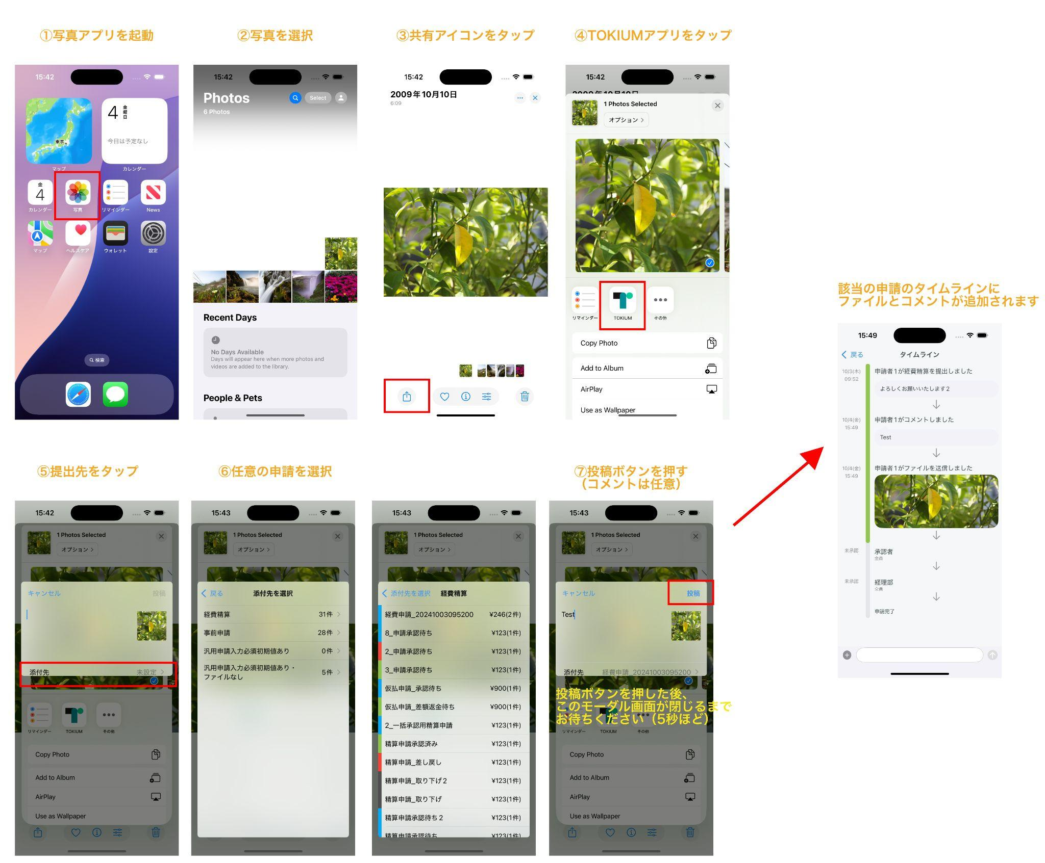
 |  |  |  |  | 費用負担部署（金額） |  | 入力する数値パターン | 費用負担部署（割合）は今回関係なし
 |  |  | 請求書関連書類一覧画面 |  | 金額 |  | 入力する数値パターン
 |  |  | 一括支払依頼申請一覧画面 |  | 金額 |  | 入力する数値パターン
 |  |  | 通知一覧画面 |  | 経費申請通知の金額 |  | 入力する数値パターン
 |  |  |  |  | 事前申請通知の総額 |  | 入力する数値パターン
 |  |  |  |  | 事前申請通知の事前申請額 |  | 入力する数値パターン
 |  |  |  |  | 支払依頼申請通知の金額 （一括支払依頼申請でも可） |  | 入力する数値パターン
 |  |  | カード明細選択画面 |  | 明細金額 |  | 入力する数値パターン
 |  |  | カード明細経費登録画面 |  | 明細合計金額 |  | 入力する数値パターン
 |  |  | 定期登録画面 |  | 1か月定期代
 |  |  |  |  | 3か月定期代
 |  |  |  |  | 6か月定期代
 |  |  | 定期経路選択画面 |  | 1か月定期代
 |  |  |  |  | 3か月定期代
 |  |  |  |  | 6か月定期代
 |  |  | 申請一覧画面（シェア機能） |  | 経費申請の金額 |  | 入力する数値パターン | 端末の写真共有機能のこと（手順は右のキャプチャ→）
 |  |  |  |  | 事前申請の金額 |  | 入力する数値パターン
既存影響の確認 ※税区分ONでの確認 |  |  | 税区分別金額入力画面 |  | 税区分別金額の総額
 |  |  |  |  | 税区分別金額の消費税額
既存影響の確認 Webで作成/編集→iOSで確認 |  |  | 経費編集画面 |  | Webで手入力（円）→iOSで確認
 |  |  |  |  | Webで手入力（外貨）→iOSで確認
 |  |  |  |  | Webで自動入力（円）→iOSで確認
 |  |  |  |  | Webで自動入力（外貨）→iOSで確認
既存影響の確認 ※代理人での確認 |  |  | 作成画面/編集画面 |  | 本人で作成（円）→代理人で確認 |  |  | ※レビューにより不要
 |  |  |  |  | 代理人で作成（外貨）→本人で確認 |  |  | ※レビューにより不要
 |  |  |  |  | 本人で編集（円）→代理人で確認 |  |  | ※レビューにより不要
 |  |  |  |  | 代理人で編集（外貨）→本人で確認 |  |  | ※レビューにより不要
過去不具合確認 |  |  | https://beartail.atlassian.net/browse/DKI-4040 |  | 【インシデント対応】外貨計算時に誤差が発生する
 |  |  | https://www.notion.so/69bd60388a0746b1bcbfdbf0166f6b6e?pvs=4 |  | 【インシデント対応】特定条件において経費データの消費税額項目の自動計算にズレが生じる |  | 税率のパターン

チェック表

※サブリーダーがチェックする |  |  | チェックタイミング
No | 大項目 | チェック内容 | 計画 | 設計 | 実行 | 備考
1 | リリース時期 | お客様と時期を握ってないか（デッドラインがないか）をチェック。 | OK | - | -
2 |  | 別機能とのバッティングがないかをチェック。 | OK | - | -
3 | 通知 | 通知要否・期間はCSと確認済かをチェック。 | OK | - | -
4 | 要件レビュー | 要件の内容にQA視点で不備がないかをチェック。 ※要件レビューチェック表 | OK | - | -
5 | バグ発生率 | 数値が目標値内かをチェック。 目標値と大きく乖離している場合、追加テストも検討。 ※目標値がまだ定まっていないので、チェック不要 | - | - | 外
6 | バグ分析要否確認 |  | - | - | 外 |  | 富田(秀)： 不具合分析要否確認 的なものを追加する
7 | テスト完了確認 | ・テストケースが全部消化されているかをチェック。 ・「対象外」ステータスは全て妥当かをチェック。 ・バグ発生数が入力済かをチェック。 | - | - | OK

